Validacion
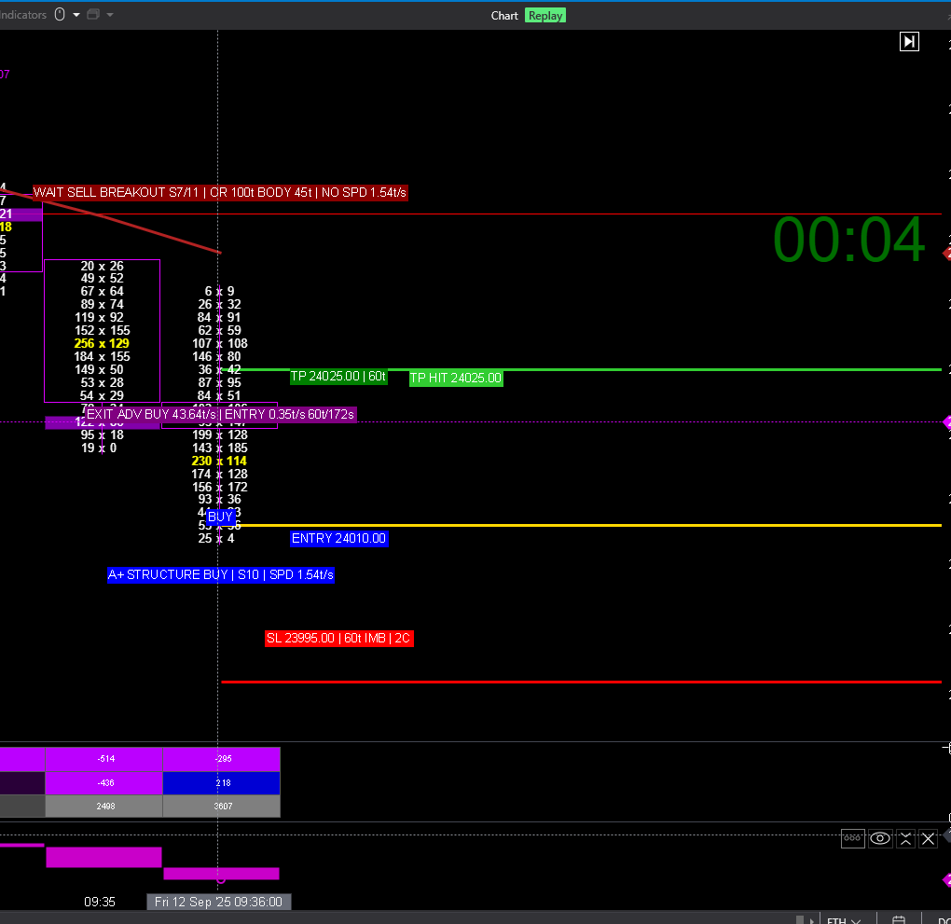
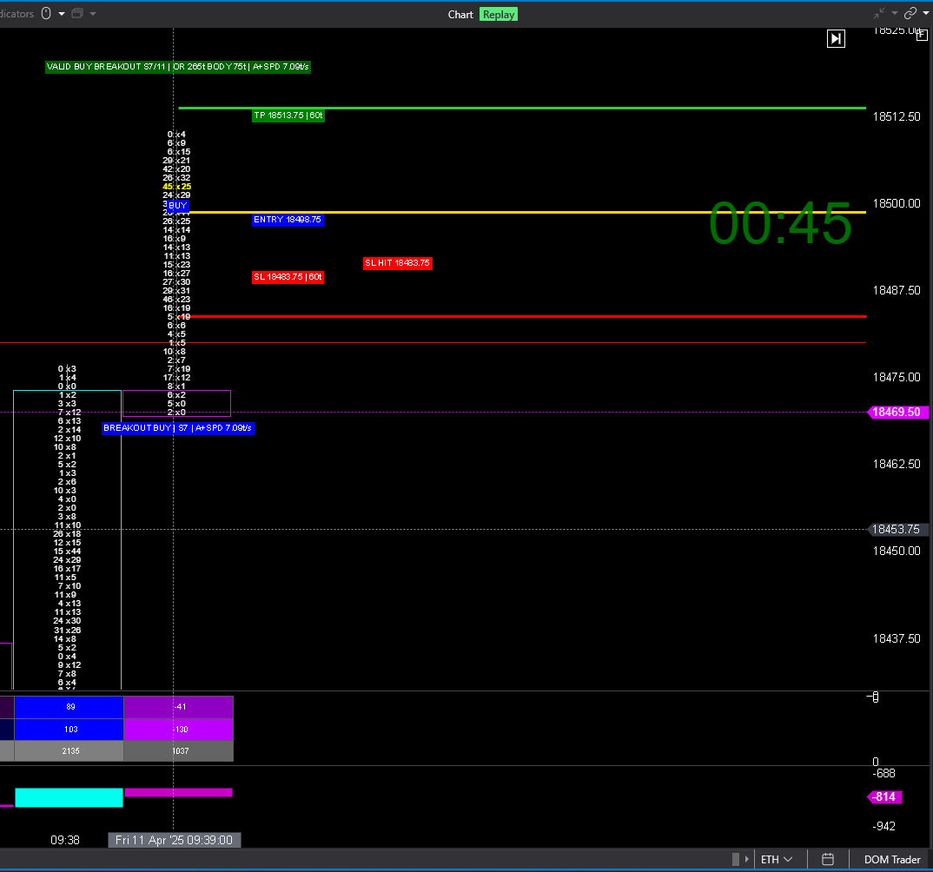
Fecha | Entrada_NY | Salida_NY | Lado | Resultado_exportado | Entry | SL | TP | MAE_ticks | MFE_ticks | Diagnostico | Resultado_visual_que_vi | Comentarios
2025-04-11 | 09:39:10 | 09:39:59 | BUY | TP | 18498.75 | 18483.75 | 18513.75 | 115 | 155 | TP y SL alcanzables en la misma actualización agregada | SL HIT FIRST
2025-09-12 | 09:31:24 | 09:31:59 | BUY | TP | 24038.75 | 24031.25 | 24046.25 | 50 | 30 | TP y SL alcanzables en la misma actualización agregada | TP HIT FIRST

